Tabelle1
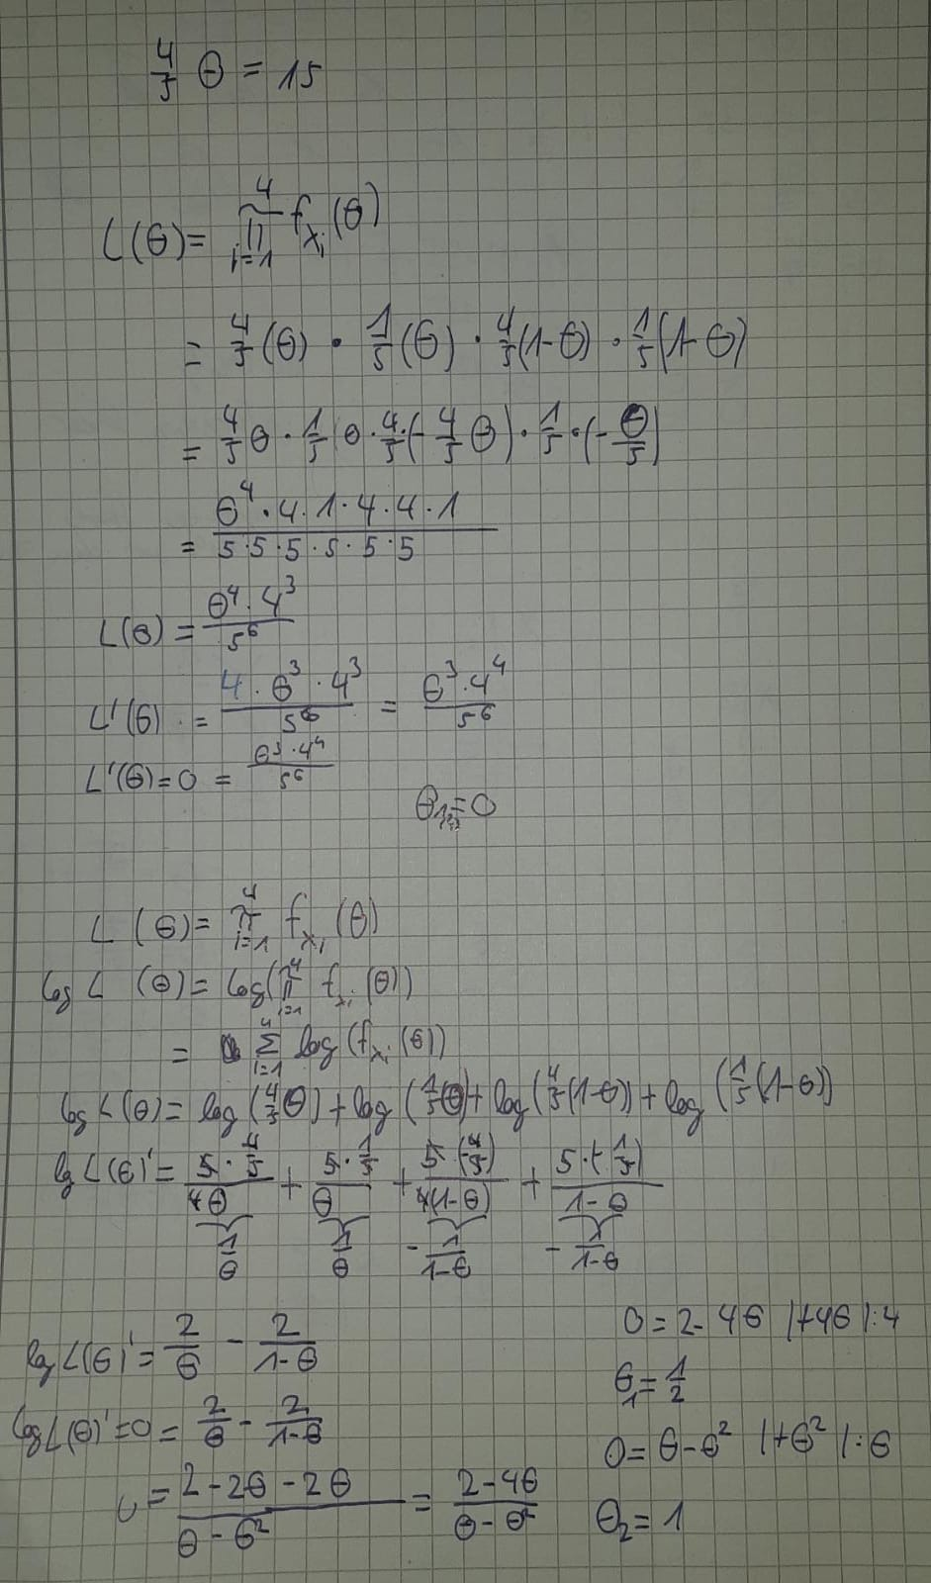
Gericht X | Linsen mit Spätzle | Käsespätzle | Zwiebelrostbratenmit Spätzle | Maultaschen
P(X|θ) | 4/5 θ | 1/5 θ | 4/5 (1−θ) | 1/5 (1−θ)
Anzahl | 15 | 25 | 35 | 45 | 120
Anzahl/Summe | 0.125 | 0.20833333333 | 0.29166666667 | 0.375
θ= umgestellt | 18.75 | 125 | -42.75 | -224
θ = 1/2 | 0.4 | 0.1 | 0.4 | 0.1
θ = 1 | 0.8 | 0.2 | 0 | 0
θ = 0 | 0 | 0 | 0.8 | 0.2

